Sheet1
画面仕様書 |  |  | システム名称 |  |  | サブシステム名称 |  |  |  | クラス番号
 |  |  |  |  |  |  |  |  |  | 2B29KN
名称 | 発注済み一覧 |  | 入出庫管理システム |  |  | 発注済みシステム |  |  |  | 氏名
 |  |  |  |  |  |  |  |  |  | 河田佑樹
 |  |  |  |  |  |  | 画面詳細
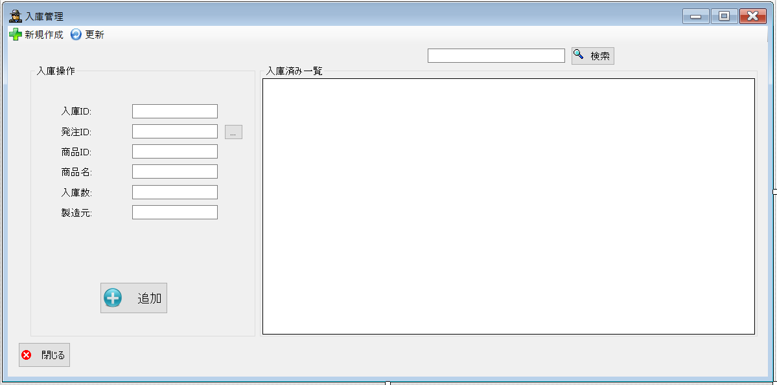
 |  |  |  |  |  |  | フォーム名 |  | LoadedList

 |  |  |  |  |  |  | 画面サイズ |  | 1191, 589

 |  |  |  |  |  |  | 背景色 |  | 規定値

 |  |  |  |  |  |  | 文字種類 |  | MSUI

 |  |  |  |  |  |  | 文字サイズ |  | 9

 |  |  |  |  |  |  | 文字色 |  | 黒

 |  |  |  |  |  |  | 注意事項

 | 名称 | 使用コントロール | Caption | 初期値 | 必須入力 | TAB順 | 桁制限 | その他
1 | toolStripButtonNew | button | 新規作成
2 | toolStripButtonRefresh | button | 更新
3 | groupBox1 | groupBox | 入庫操作
4 | label2 | label | 入庫ID
5 | textbox1 | textbox
6 | label7 | label | 発注ID
7 | textbox2 | textbox
8 | button2 | button | …
9 | label4 | label | 商品ID
10 | textbox3 | textbox
11 | label3 | label | 商品名
12 | textbox4 | textbox
13 | label5 | label | 入庫数
14 | textbox5 | textbox
15 | label6 | label | 製造元
16 | textbox6 | textbox
17 | buttonAdd | button | 追加
18 | SearchTextbox | textbox
19 | buttonSearch | button | 検索
20 | groupBox2 | groupBox | 入庫済み一覧
21 | dataGridView1 | dataGridView
22 | button1 | button | 閉じる
23
24
25
26
27
28
29
30

その他

 | 数量を入力すると商品マスターを参照して自動的に仕入価格を入力されるようにする

